상품제안서
독일 슈나이더 에센샬 불투명볼펜 0.1mm | 상품코드: S44964

 |  |  |  |  |  |  | 02-713-8555 | www.synergygift.co.kr
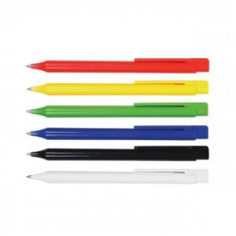

【상세/제작정보】

【인쇄/포장옵션】 | 실크, 풀칼라 / 포장불가능

【공급단가】 | 수량 | 300~ | 1,000~ | 3,000~ | 10,000~ | 30,000~
*VAT별도 | 단가 | 610원 | 576원 | 548원 | 534원 | 526원

【상품 URL】 | https://www.synergygift.co.kr:443/src/goods_detail.php?gdno=44964

